工作表1
課程名稱 | 成為Python數據分析達人的第一堂課
教師 | 政治大學：蘇炎龍 老師 | 課程期間 | 2022/07/01~2023/06/30
學習時數 | 7 小時 / 16 週 | 通過成績 | 100
修課證明
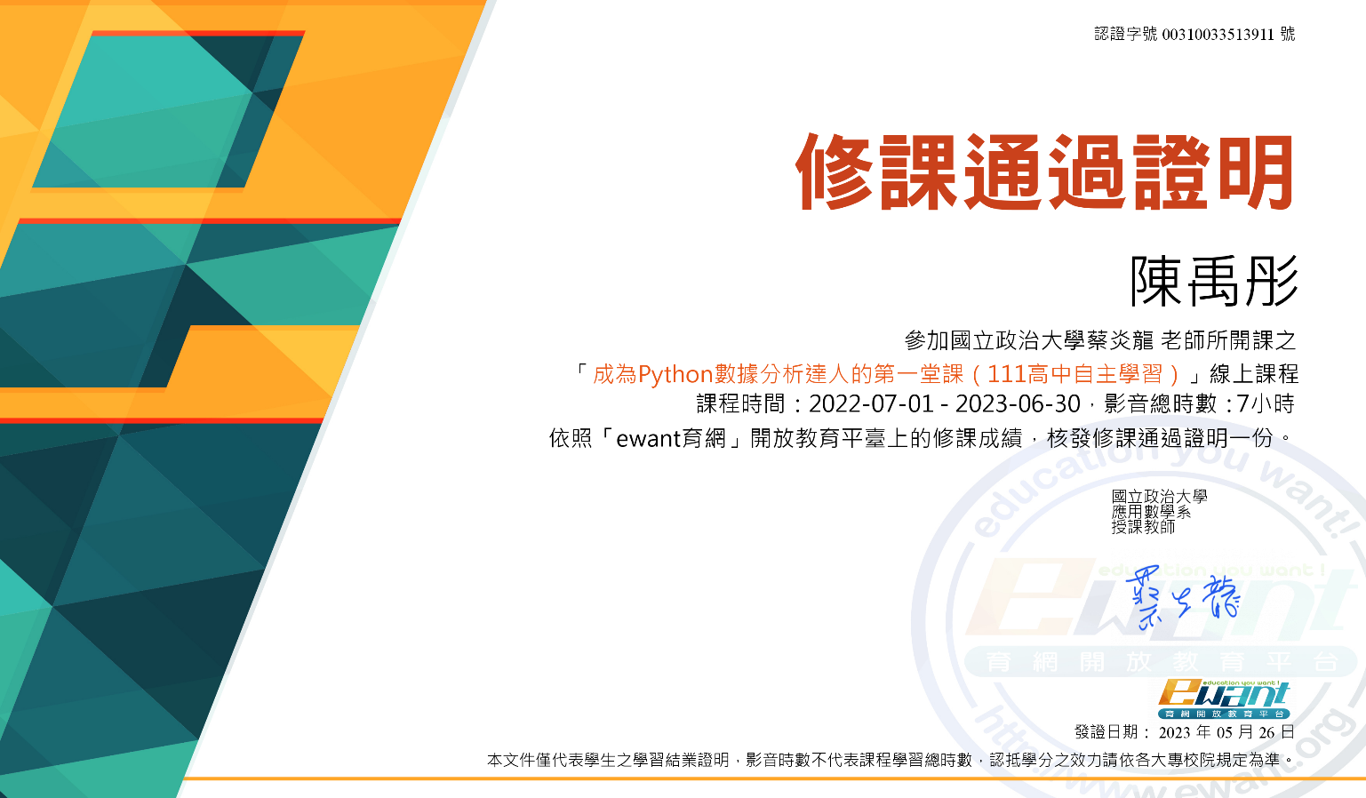

成績證明
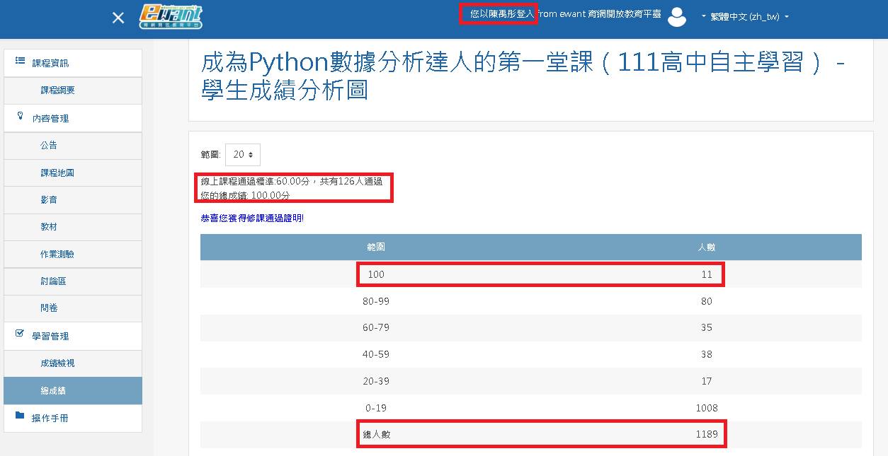

選課動機
這學期在撰寫小論文時有碰到大量數據分析上的問題，學校林郁婷老師建議我可以使用Python語言來處理，但是我完全沒有這方面的經驗，所以我在ewant育網上參加了這個課程，希望自己能對於Python在數據處理上有初步認識。
課程內容摘要說明
本課程主要包含下列七大主體: (1) Python 開發環境，串列與繪圖 (2) 迴圈，條件判斷 (3) numpy，像量化與各式套件 (4) python字典檔與 jupyter互動功能 (5) pandas數據分析 (6) 用線性迴歸做預測 (7) 機器學習概要 課程總共16週，共7小時，另外包含線上期中考及期末考，課程以說明教導為主並輔以實際的操作向學員演繹課程內容，課程後有助教針對我們提出的問題給予回答。
困難及對應
這門課程主要是老師手把手的操作及說明Python的一些指令及實作, 所以學習起來不會很困難, 多半都能直接吸收, 印象中是剛開始的Anaconda的安裝碰到困難,後來在助教的解釋及說明下也順利解決。 另外, 在學習python 中list, dict的差異, 使用pandas 作為數據分析的手法等, 剛開始並不是很請出這些指令或是軟體函式庫, 但是操作幾次後大概知道用法後就能跟上進度了。 最後課程有提到使用SVM, Kmeans 來做資料分類, 這部分其實我不是很了解根本的基礎知識, 但是透過原本python 提供的功能卻也能跑出來跟老師的結果相同。
心得
學習這門課程後, 我對於python 有了基本的認識, 也對於程式設計有一點好感, 加上python 有很多免費共同創作的函式庫可以直接import 使用, 使得我們可以專注在問題上, 套用解法, 而不必自已所有東西都要由零打造, 這樣的特色我個人很喜歡, 也謝謝授課老師及助教帶領我到python的世界。

